상품제안서
영국R. 크레마 인덕션IH 전골팬 2종 28cm세트 + 내열유리뚜껑 | 상품코드: S39665

 |  |  |  |  |  |  | 02-713-8555 | www.synergygift.co.kr
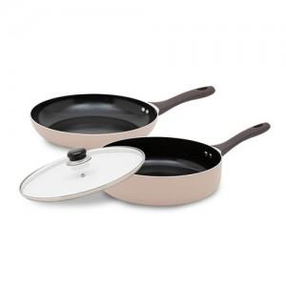

【상세/제작정보】

【인쇄/포장옵션】 | 스티커 / 포장지포장

【공급단가】 | 수량 | 20~ | 50~ | 100~ | 300~ | 500~
*VAT별도 | 단가 | 37,080원 | 35,910원 | 34,160원 | 33,280원 | 32,700원

【상품 URL】 | https://www.synergygift.co.kr:443/src/goods_detail.php?gdno=39665

